Leht1
 |  |  |  | PÕHIHINNAD
 |  |  |  | 2026
AS HALS TRADING |  | AS HALS TRADING - T |  | ilma käibemaksuta
Tuuliku tee 7/Kivikülvi 8 |  | Sepa 19
12915 Tallinn |  | 50113 Tartu |  |  |  | Multiseal®
Tel. 71 51 400 |  | Tel. 301 630
e-mail: hals@hals.ee |  | halstartu@hals.ee |  | Allahindlus:
www.hals.ee |  |  |  | 0%
Multiseal® lekketihendajad
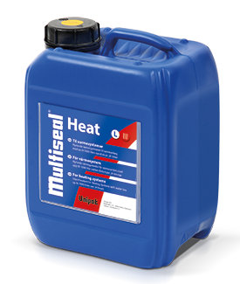 | Multiseal® Heat S |  | Pakend |  | Kood |  | Põhihind | Netohind
 | Multiseal® Heat S kõrvaldab veekao küttesüsteemides, boilerites, torustikes, radiaatorites ja põrandaküttesüsteemides, mille kadu on kuni 30 L 24 tunni jooksul. |  | 2,5 L |  | U8010025 |  | 300.72 | 300.72
 |  |  | 5 L |  | U8010050 |  | 521.37 | 521.37

 | Multiseal® Heat M |  | Pakend |  | Kood |  | Põhihind | Netohind
 | Multiseal® Heat M kõrvaldab veekao küttesüsteemides, boilerites, torustikes, radiaatorites ja põrandaküttesüsteemides, mille kadu on kuni 400 L 24 tunni jooksul. |  | 2,5 L |  | U8011025 |  | 321.53 | 321.53
 |  |  | 5 L |  | U8011050 |  | 557.59 | 557.59

 | Multiseal® Heat L |  | Pakend |  | Kood |  | Põhihind | Netohind
 | Multiseal® Heat L kõrvaldab veekao küttesüsteemides, boilerites ja torusüsteemides, mille kadu on 400 kuni 1000 L 24 tunni jooksul. |  | 2,5 L |  | U8012025 |  | 377.54 | 377.54
 |  |  | 5 L |  | U8012050 |  | 656.26 | 656.26

 | Multiseal® Heat XL |  | Pakend |  | Kood |  | Põhihind | Netohind
 | Multiseal® Heat XL kõrvaldab veekao küttesüsteemides, boilerites ja torusüsteemides, mille kadu on üle 1000 L 24 tunni jooksul. |  | 2,5 L |  | U8013025 |  | 422.40 | 422.40
 |  |  | 5 L |  | U8013050 |  | 733.67 | 733.67

 | Multiseal® Heat 30 E |  | Pakend |  | Kood |  | Põhihind | Netohind
 | Multiseal® Heat 30 E kõrvaldab veekao küttesüsteemides, kus kütmiseks kasutatakse õli, gaasisoojendit, gaasi- või gaasikondensaatsioonikatelt ning mille kadu on kuni 30 L 24 tunni jooksul. *Kasutada ainult pressliitmikutega süsteemides!* |  | 1 L |  | U8015010 |  | 192.51 | 192.51
 |  |  | 2,5 L |  | U8015025 |  | 458.04 | 458.04
 |  |  | 5 L |  | U8015050 |  | 789.68 | 789.68
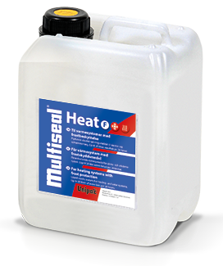 | Multiseal® Heat F |  | Pakend |  | Kood |  | Põhihind | Netohind
 | Multiseal® Heat F kõrvaldab veekao küttesüsteemides, torustikes, radiaatorites ja põrandaküttesüsteemides, mis on täidetud antifriisi või soolveega ning mille kadu on kuni 20 L 24 tunni jooksul. Võib kasutada ka solaar- ja maaküttesüsteemides. |  | 1 L |  | U8016010 |  | 192.51 | 192.51
 |  |  | 2,5 L |  | U8016025 |  | 458.04 | 458.04
 |  |  | 5 L |  | U8016050 |  | 789.68 | 789.68
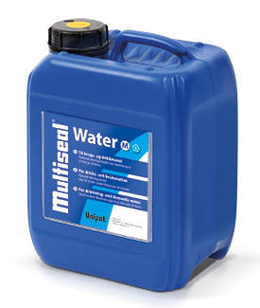 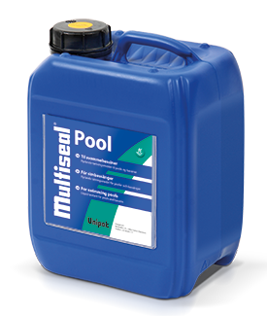 | Multiseal® Pool |  | Pakend |  | Kood |  | Põhihind | Netohind
 | Multiseal® Pool kõrvaldab veekao basseinides. |  | 5 L |  | U8020050 |  | 379.15 | 379.15
 |  |  | 10 L |  | U8020100 |  | 644.09 | 644.09

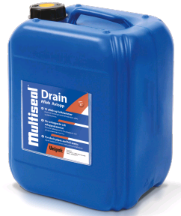 | Multiseal® Drain |  | Pakend |  | Kood |  | Põhihind | Netohind
 | Multiseal® Drain kõrvaldab veekao sisekanalisatsiooni torustikes. |  | 5 L |  | U8021050 |  | 263.62 | 263.62
 |  |  | 10 L |  | U8021100 |  | 474.89 | 474.89

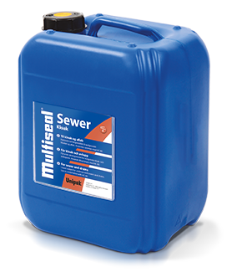 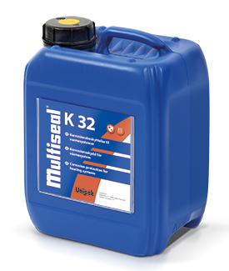 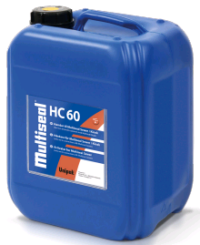 | Multiseal® K 32 |  | Pakend |  | Kood |  | Põhihind | Netohind
 | Multiseal® K 32 kaitseb torustikku korrosiooni eest, moodustades kaitsekihi toru siseseintele. Kõige sobilikum plastikust põrandaküttetorustikule, aga aitab kaitsta ka teras-, alumiinium- ning vasktorusid. |  | 2,5 L |  | U8026025 |  | 325.34 | 325.34
 |  |  | 5 L |  | U8026050 |  | 563.60 | 563.60
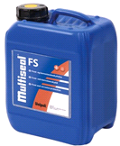
 | Multiseal® FS |  | Pakend |  | Kood |  | Põhihind | Netohind
 |  |  | 5 L |  | U8027050 |  | 244.41 | 244.41

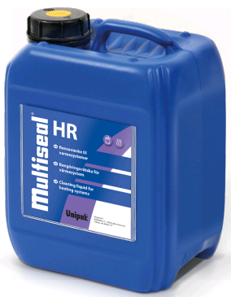 | Multiseal® HR |  | Pakend |  | Kood |  | Põhihind | Netohind
 | Multiseal® HR vabastab küttesüsteemid lubja, rooste ning sette jääkidest ning tõstab effektiivsust. Kasutatakse vanade küttesüsteemide ning uuendatavate süsteemide puhastamiseks.
 |  |  | 5 L |  | U8028050 |  | 377.98 | 377.98

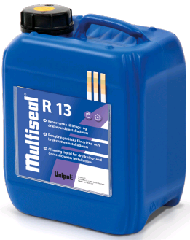 | Multiseal® R 13 |  | Pakend |  | Kood |  | Põhihind | Netohind
 | Multiseal® R 13 kasutatakse lubja ning rooste eemaldamiseks tarbe- ja joogiveesüsteemidest.
 |  |  | 5 L |  | U8029050 |  | 121.40 | 121.40

Multiseal® QS, QK ja QR
 | Multiseal® QS Micro |  | Pakend |  | Kood |  | Põhihind | Netohind
 | Multiseal® QS Micro kõrvaldab veekao küttesüsteemides, mille kadu on kuni 10 L 24 tunni jooksul. Eriti sobilik süsteemidele, kus kütmiseks kasutatakse gaasi- või kondensatsioonikatelt.
 |  |  | 1 L |  | U8040010 |  | 244.94 | 244.94

 | Multiseal® QS Normal |  | Pakend |  | Kood |  | Põhihind | Netohind
 | Multiseal® QS Normal kõrvaldab veekao küttesüsteemides, mille kadu on kuni 200 L 24 tunni jooksul. Ei tohi kasutada gaasikateldega!
 |  |  | 1 L |  | U8041010 |  | 244.94 | 244.94

 | Multiseal® QS Super |  | Pakend |  | Kood |  | Põhihind | Netohind
 | Multiseal® QS Super kõrvaldab veekao küttesüsteemides, mille kadu on kuni 500 L 24 tunni jooksul. Ei tohi kasutada gaasikateldega!
 |  |  | 1 L |  | U8042010 |  | 259.5 | 259.50

 | Multiseal® QS Boiler |  | Pakend |  | Kood |  | Põhihind | Netohind
 | Multiseal® QS Boiler kõrvaldab veekao kateldes, mille kadu on kuni 800 L 24 tunni jooksul. Ei tohi kasutada gaasikateldega!
 |  |  | 1 L |  | U8043010 |  | 259.5 | 259.50

 | Multiseal® QR Cleaner |  | Pakend |  | Kood |  | Põhihind | Netohind
 | Multiseal® QR Cleaner eemaldab torudest katlakivi, rooste ja muda jäägid ning suurendab süsteemi kasutegurit. Soovituslik kasutada uuendatavate ning vanade küttesüsteemide puhastamiseks.
 |  |  | 1 L |  | U8044010 |  | 194.19 | 194.19

 | Multiseal® QK Corrosion |  | Pakend |  | Kood |  | Põhihind | Netohind
 | Multiseal® QK Corrosion kaitseb korrosiooni eest küttesüsteeme, mille komponendid on valmistatud terasest, alumiiniumist ja vasest. Samuti kaitseb plastikust põrandakütte-torustikku hapniku difusiooni eest, moodustades difusioonikindla kaitsekihi toru siseseintele.
 |  |  | 1 L |  | U8045010 |  | 292.16 | 292.16

